2023_11_data
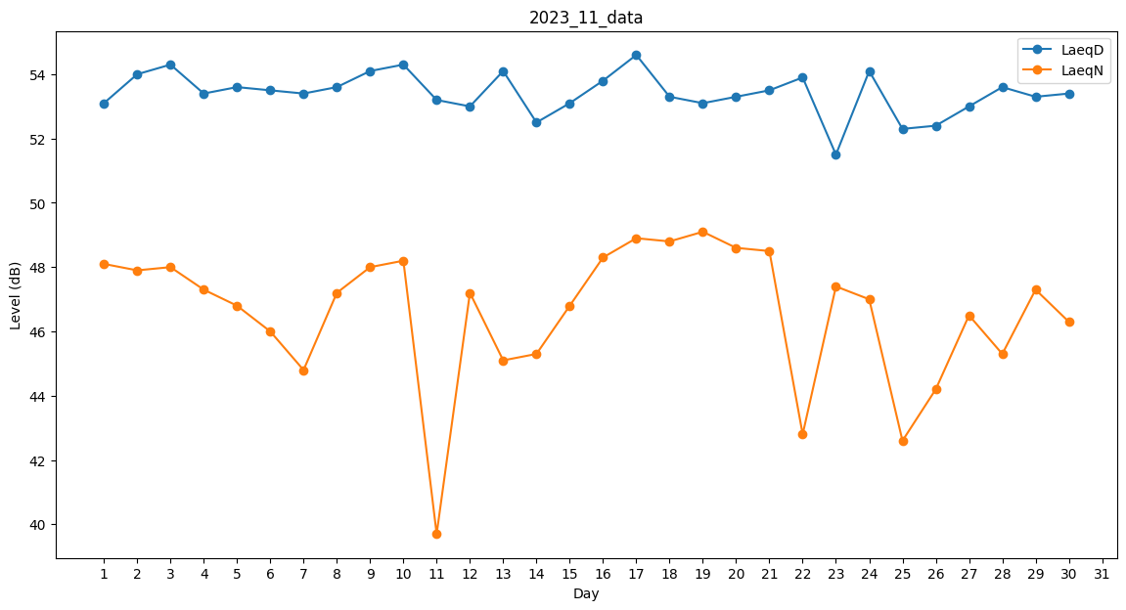
Day | LaeqD | LaeqN
1 | 53.1 | 48.1
2 | 54 | 47.9
3 | 54.3 | 48
4 | 53.4 | 47.3
5 | 53.6 | 46.8
6 | 53.5 | 46
7 | 53.4 | 44.8
8 | 53.6 | 47.2
9 | 54.1 | 48
10 | 54.3 | 48.2
11 | 53.2 | 39.7
12 | 53 | 47.2
13 | 54.1 | 45.1
14 | 52.5 | 45.3
15 | 53.1 | 46.8
16 | 53.8 | 48.3
17 | 54.6 | 48.9
18 | 53.3 | 48.8
19 | 53.1 | 49.1
20 | 53.3 | 48.6
21 | 53.5 | 48.5
22 | 53.9 | 42.8
23 | 51.5 | 47.4
24 | 54.1 | 47
25 | 52.3 | 42.6
26 | 52.4 | 44.2
27 | 53 | 46.5
28 | 53.6 | 45.3
29 | 53.3 | 47.3
30 | 53.4 | 46.3

